Trang_bìa
Posts and Telecommunications Institute of Technology |  |  |  |  |  |  | Thiết kế |  | Tài liệu phát triển |  | Tên hệ thống |  |  | Hệ thống thương mại văn phòng phẩm |  |  |  | Người tạo |  | H.N.K.Hưng | Ngày tạo |  | 30/09/2023
 |  |  |  |  |  |  |  |  |  |  |  |  |  |  |  |  |  | Người cập nhật |  |  | Ngày cập nhật
 |  |  |  |  |  |  |  |  |  |  | Màn hình (ID) |  |  | updateProfile |  | Màn hình (Tên) |  | Cập nhật thông tin cá nhân

 | Hệ thống thương mại văn phòng phẩm Tài liệu phát triển hệ thống

 | Version 1.0

 |  |  |  |  |  |  |  |  |  | 1. Mục đích |  |  |  | 7. Giao diện màn hình
 |  |  |  |  |  |  |  |  |  | 2. Giới hạn hoạt động |  |  |  | 8. Danh sách hạng mục
 |  |  |  |  |  |  |  |  |  | 3. Giới hạn hệ thống |  |  |  | 9. Khái quát chức năng
 |  |  |  |  |  |  |  |  |  | 4. Chức năng liên quan |  |  |  | 10. Xử lý chi tiết
 |  |  |  |  |  |  |  |  |  | 5. Không bao gồm
 |  |  |  |  |  |  |  |  |  | 6. Sơ đồ

Posts and Telecommunications Institute of Technology |  |  |  |  |  |  | Thiết kế |  | Tài liệu phát triển |  | Tên hệ thống |  |  | Hệ thống thương mại văn phòng phẩm |  |  |  | Người tạo |  | H.N.K.Hưng | Ngày tạo |  | 30/09/2023
 |  |  |  |  |  |  |  |  |  |  |  |  |  |  |  |  |  | Người cập nhật |  |  | Ngày cập nhật
 |  |  |  |  |  |  |  |  |  |  | Màn hình (ID) |  |  | updateProfile |  | Màn hình (Tên) |  | Cập nhật thông tin cá nhân

 | Lịch sử chỉnh sửa

 | Ver |  | Ngày cập nhật |  |  | Nội dung cập nhật |  |  |  |  |  |  |  | Người cập nhật
 |  |  |  |  |  |  |  |  |  |  |  |  |  |  | Ngày duyệt |  | Người duyệt |  | Ngày duyệt |  |  | Người duyệt
 | 1 |  | 30/09/2023 |  |  | Tạo mới |  |  |  |  |  |  |  | H.N.K.Hưng

Posts and Telecommunications Institute of Technology |  |  |  |  |  |  | Thiết kế |  | Tài liệu phát triển |  | Tên hệ thống |  |  | Hệ thống thương mại văn phòng phẩmm |  |  |  | Người tạo |  | H.N.K.Hưng | Ngày tạo |  | 30/09/2023
 |  |  |  |  |  |  |  |  |  |  |  |  |  |  |  |  |  | Người cập nhật |  |  | Ngày cập nhật
 |  |  |  |  |  |  |  |  |  |  | Màn hình (ID) |  |  | updateProfile |  | Màn hình (Tên) |  | Cập nhật thông tin cá nhân

 | 1. Mục đích
 |  | - Dùng để người dùng cập nhật hồ sơ cá nhân
 |  | - Người dùng nhập tất cả các thông tin cơ bản.

 |  | - Sau khi nhất nút "save", hệ thống sẽ kiểm tra
 |  |  | + Trường hợp phát sinh lỗi, hệ thống sẽ thông báo lỗi cho người dùng tại màn hình này.
 |  |  | + Nếu hoàn tất (cập nhật dữ liệu thành công), hệ thống sẽ quay lại màn hình account

 | 2. Giới hạn hoạt động
 |  | Không có

 | 3. Giới hạn hệ thống
 |  | Không có

 | 4. Chức năng liên quan
 |  | Chụp ảnh Camera
 |  | Lấy ảnh từ Gallery

 | 5. Không bao gồm
 |  | Không có

Posts and Telecommunications Institute of Technology |  |  |  |  |  |  | Thiết kế |  | Tài liệu phát triển |  | Tên hệ thống |  |  | Hệ thống thương mại văn phòng phẩm |  |  |  | Người tạo |  | H.N.K.Hưng | Ngày tạo |  | 30/09/2023
 |  |  |  |  |  |  |  |  |  |  |  |  |  |  |  |  |  | Người cập nhật |  |  | Ngày cập nhật
 |  |  |  |  |  |  |  |  |  |  | Màn hình (ID) |  |  | updateProfile |  | Màn hình (Tên) |  | Cập nhật thông tin cá nhân

Màn hình cập nhật thông tin
 | 6. Sơ đồ

Khởi động
hệ thống

Màn hình Account

Users

 | Table

 |  |  | № | Loại | Tên |  |  |  |  |  |  | I/O | Ghi Chú
 |  |  | 1 | M | Users |  |  | Table quản lý người dùng |  |  |  | I/O
 |  |  | 2
 |  |  | 4
 |  |  | 5
 |  |  | 6
 |  |  | 7
 |  |  | 8
 |  |  | 9
 |  |  | 10

 |  |  |  | ※ Loại (M: Master / T: Transaction table / Ⅰ: INI file / W: work table / V: view / S: stored procedures / L: SQL loader / F: file)

Thiết_kế
Posts and Telecommunications Institute of Technology |  |  |  | Thiết kế |  |  | Tài liệu phát triển |  |  |  |  | Tên hệ thống |  |  | Hệ thống thương mại văn phòng phẩm |  |  | Người tạo | H.N.K.Hưng | Ngày tạo | 30/09/2023
 |  |  |  |  |  |  |  |  |  |  |  |  |  |  |  |  |  | Người cập nhật |  | Ngày cập nhật | 2023-03-10
 |  |  |  |  |  |  |  |  |  |  |  | Màn hình (ID) |  |  | Edit Profile |  | Màn hình (Tên) | Thay đổi thông tin cá nhân

 | 7. Giao diện

 |  |  |  |  |  |  |  |  |  |  | *Hình giao diện chính
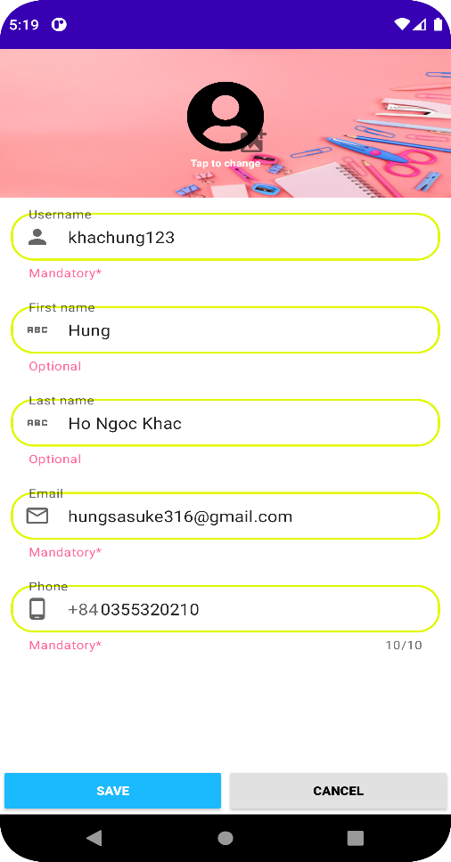

Posts and Telecommunications Institute of Technology |  |  |  | Thiết kế |  |  | Tài liệu phát triển |  |  |  |  | Tên hệ thống |  |  | Hệ thống thương mại văn phòng phẩm |  |  | Người tạo | H.N.K.Hưng | Ngày tạo | 30/09/2023
 |  |  |  |  |  |  |  |  |  |  |  |  |  |  |  |  |  | Người cập nhật |  | Ngày cập nhật | 2023-03-10
 |  |  |  |  |  |  |  |  |  |  |  | Màn hình (ID) |  |  | Edit Profile |  | Màn hình (Tên) | Thay đổi thông tin cá nhân

 | 8. Danh sách hạng mục

 |  | [Vùng hiển thị cố định]
 |  | № | Tên hạng mục |  | Control |  |  |  |  | Nội dung hiển thị |  |  |  |  |  |  | Ý nghĩa
 |  | 1 | Username |  | TextField |  |  |  |  | Username |  |  |  |  |  |  | Mô tả nội dung nhập cho người dùng
 |  | 2 | First name |  | TextField |  |  |  |  | First name |  |  |  |  |  |  | Mô tả nội dung nhập cho người dùng
 |  | 3 | Last name |  | TextField |  |  |  |  | Last name |  |  |  |  |  |  | Mô tả nội dung nhập cho người dùng
 |  | 4 | Email |  | TextField |  |  |  |  | Email |  |  |  |  |  |  | Mô tả nội dung nhập cho người dùng
 |  | 5 | Phone |  | TextField |  |  |  |  | Phone |  |  |  |  |  |  | Mô tả nội dung nhập cho người dùng
 |  | 6 | Image |  | ImageView |  |  |  |  | Tab to change |  |  |  |  |  |  | Mô tả nội dung nhập cho người dùng

 |  | [Vùng nhập]
 |  | № | Tên hạng mục | Loại dữ liệu | Độ dài |  |  | Bắt buộc |  |  | I/O | Control |  | Format |  | Ghi chú
 |  | 1 | Username | Chuỗi chữ |  | 20 |  |  | Y |  | In | EditText
 |  | 2 | First name | Chuỗi chữ | 120 |  |  |  | Y |  | In | EditText
 |  | 3 | Last name | Chuỗi chữ | 120 |  |  |  | Y |  | In | EditText
 |  | 4 | Email | Chuỗi chữ | 120 |  |  |  | Y |  | In | EditText
 |  | 5 | Phone | Chuỗi chữ | 10 |  |  | Y |  |  | In | EditText
 |  | 6 | Image | Chuỗi chữ | 10 |  |  |  |  |  | In | EditText

 |  | [Vùng nút]
 |  | № | Tên hạng mục |  | Control |  |  |  |  |  |  |  | Ghi chú
 |  | 1 | Save |  | Button |  |  |  |  |  |  |  | Nút lưu thay đổi
 |  | 2 | Cancel |  | Button |  |  |  |  |  |  |  | Nút hủy
 |  | 3 | Image |  | ImageView |  |  |  |  |  |  |  | Ảnh đại diện

Posts and Telecommunications Institute of Technology |  |  |  | Thiết kế |  |  | Tài liệu phát triển |  |  |  |  | Tên hệ thống |  |  | Hệ thống thương mại văn phòng phẩm |  |  | Người tạo | H.N.K.Hưng | Ngày tạo | 30/09/2023
 |  |  |  |  |  |  |  |  |  |  |  |  |  |  |  |  |  | Người cập nhật |  | Ngày cập nhật | 2023-03-10
 |  |  |  |  |  |  |  |  |  |  |  | Màn hình (ID) |  |  | Edit Profile |  | Màn hình (Tên) | Thay đổi thông tin cá nhân

 | 9. Khái quát chức năng
 |  | (1) Hiển thị ban đầu
 |  |  | 1. Hiển thị màn hình ở trạng thái ban đầu

 |  | (2) Button Save
 |  |  | 1. Nhấn vào Button"Save" để thay đổi thông tin cá nhân
 |  |  | 2. Hiển thị Dialog xác nhận thay đổi thông tin.
 |  |  | -Sau khi chọn "OK" hoàn tất thay đổi thông tin
 |  |  | -Sau khi chọn Cancel sẽ tắt dialog, quay về màn hình thay đổi thông tin cá nhân

 |  | (3) Button Cancel
 |  |  | 1. Nhấn vào Button "Cancel" để quay trở lại màn hình tài khoản

 |  | (4) Image
 |  |  | 1. Nhấn vào biểu tượng hình ảnh.
 |  |  | 2. Chọn ảnh

Posts and Telecommunications Institute of Technology |  |  |  | Thiết kế |  |  | Tài liệu phát triển |  |  |  |  | Tên hệ thống |  |  | Hệ thống thương mại văn phòng phẩm |  |  | Người tạo | H.N.K.Hưng | Ngày tạo | 30/09/2023
 |  |  |  |  |  |  |  |  |  |  |  |  |  |  |  |  |  | Người cập nhật |  | Ngày cập nhật | 2023-03-10
 |  |  |  |  |  |  |  |  |  |  |  | Màn hình (ID) |  |  | Edit Profile |  | Màn hình (Tên) | Thay đổi thông tin cá nhân

 | 10. Xử lý chi tiết
 |  | (1) Hiển thị ban đầu
 |  |  | Xem chi tiết
 |  | (2) Button Save
 |  |  | Xem chi tiết
 |  | (3) Button Cancel
 |  |  | Xem chi tiết
 |  | (4) Image
 |  |  | Xem chi tiết

Xử lý chi tiết 10.2
Posts and Telecommunications Institute of Technology |  |  |  |  |  |  | Thiết kế |  | Tài liệu phát triển | Tên hệ thống | Hệ thống thương mại văn phòng phẩm |  |  | Người tạo | H.N.K.Hưng | Ngày tạo | 30/09/2023
 |  |  |  |  |  |  |  |  |  |  |  |  |  | Người cập nhật |  | Ngày cập nhật
 |  |  |  |  |  |  |  |  |  | Màn hình (ID) | Edit Profile | Màn hình (Tên) |  | Thay đổi thông tin cá nhân

 | 10. Xử lý chi tiết
 |  | (2) Button Save
 |  |  | 1. Nhấn button "Save" để thực hiện xử lý
 |  |  | 2. Hiển thị Dialog
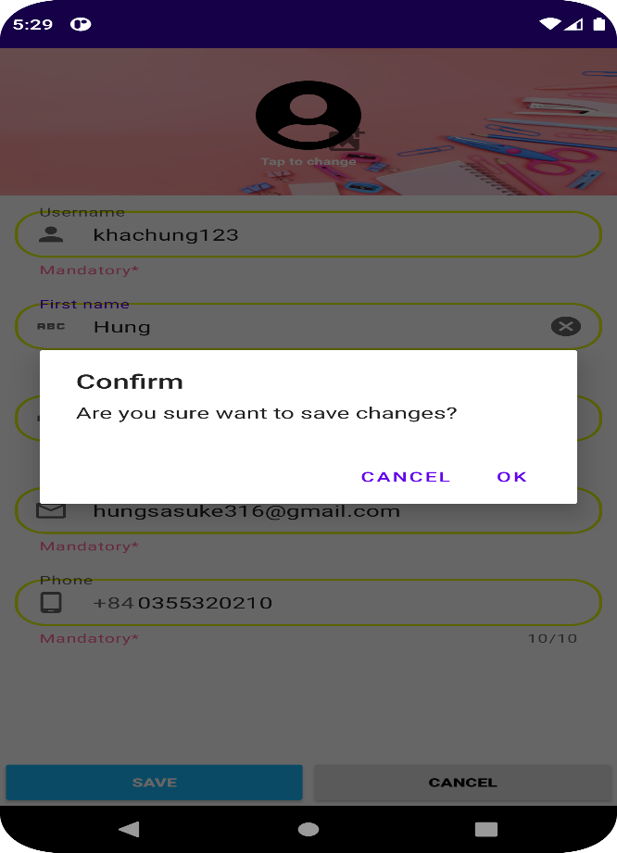

 |  |  |  |  |  | Giao diện minh hoạ

 |  |  |  | a. Xử lý button OK

 |  |  |  |  | № | Tên hạng mục |  | Nội dung check |  |  |  |  | Message Code
 |  |  |  |  | 1 | Username |  | Trường hợp bỏ trống |  |  |  |  | VALIDATION_MESSAGE_E001
 |  |  |  |  | 2 | Username |  | Trùng tên đăng nhập |  |  |  |  | VALIDATION_MESSAGE_E002
 |  |  |  |  | 3 | First name |  | Trường hợp bỏ trống |  |  |  |  | VALIDATION_MESSAGE_E001
 |  |  |  |  | 4 | Last name |  | Trường hợp bỏ trống |  |  |  |  | VALIDATION_MESSAGE_E001
 |  |  |  |  | 5 | Email |  | Trùng tên email |  |  |  |  | VALIDATION_MESSAGE_E003
 |  |  |  |  | 6 | Email |  | Trường hợp bỏ trống |  |  |  |  | VALIDATION_MESSAGE_E001
 |  |  |  |  | 7 | Email |  | Trường hợp email không đúng định dạng |  |  |  |  | VALIDATION_MESSAGE_E002
 |  |  |  |  | 8 | Phone |  | Trường hợp bỏ trống |  |  |  |  | VALIDATION_MESSAGE_E001
 |  |  |  |  | 9 | Phone |  | Trường hợp số điện thoại tồn tại |  |  |  |  | VALIDATION_MESSAGE_E002
 |  |  |  |  | Nếu thoả mãn, hiển thị ngày đã chọn ra View

 |  |  |  | b. Xử lý button CANCEL
 |  |  |  |  | Quay lại trạng thái ban đầu

Xử lý chi tiết 10.3
Posts and Telecommunications Institute of Technology |  |  |  |  | Thiết kế | Tài liệu phát triển | Tên hệ thống | Hệ thống thương mại văn phòng phẩm |  | Người tạo | H.N.K.Hưng | Ngày tạo | 30/09/2023
 |  |  |  |  |  |  |  |  |  | Người cập nhật |  | Ngày cập nhật
 |  |  |  |  |  |  | Màn hình (ID) | Edit Profile | Màn hình (Tên) | Thay đổi thông tin cá nhân

 | 10. Xử lý chi tiết
 |  | (3) Button Cancel
 |  |  | 1. Nhấn vào Button "Cancel" để xử lý
 |  |  | 2. Hiển thị màn hình Account sau khi nhấn Cancel
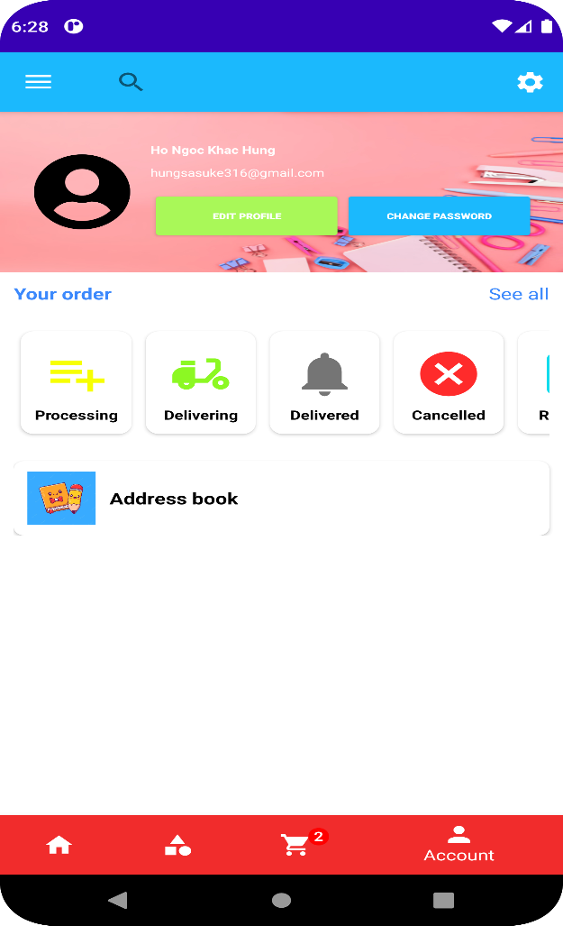

 |  |  |  | Hình minh hoạ

Xử lý chi tiết 10.4
Posts and Telecommunications Institute of Technology |  |  |  |  |  |  | Thiết kế | Tài liệu phát triển | Tên hệ thống | Hệ thống thương mại văn phòng phẩm |  | Người tạo | H.N.K.Hưng | Ngày tạo | 30/09/2023
 |  |  |  |  |  |  |  |  |  |  |  | Người cập nhật |  | Ngày cập nhật
 |  |  |  |  |  |  |  |  | Màn hình (ID) | Edit Profile | Màn hình (Tên) | Thay đổi thông tin cá nhân

 | 10. Xử lý chi tiết
 |  | (4) Image
 |  |  | 1. Nhấn vào biểu tượng "hình ảnh" để xử lý
 |  |  | 2. Hiển thị ảnh để chọn
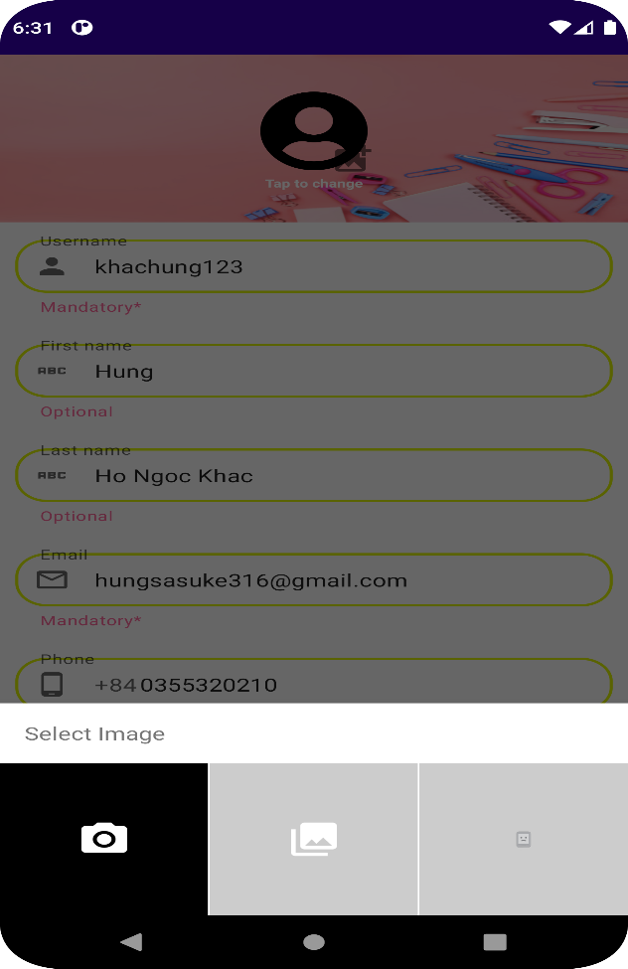

 |  |  |  |  |  | Hình minh hoạ

 |  |  |  | a. Chọn 1 hình ảnh
 |  |  |  |  | Hiển thị hình ảnh vào khung biểu tượng hình ảnh
 |  |  |  | b. Nhấn ra ngoài phần select image
 |  |  |  |  | Quay lại trạng thái ban đầu

